상품제안서
폴라폴리스 2겹 포토담요 + 담요커버 SET | 상품코드: S43194

 |  |  |  |  |  |  | 02-713-8555 | www.synergygift.co.kr
  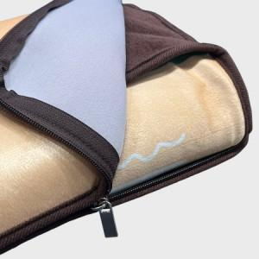

【상세/제작정보】

【인쇄/포장옵션】 | DTP컬러전사 / OPP(비닐)

【공급단가】 | 수량 | 100~ | 300~ | 500~ | 1,000~ | 3,000~
*VAT별도 | 73*100 | 16,900원 | 15,990원 | 15,210원 | 14,820원 | 14,560원
 | 73*140 | 20,800원 | 19,680원 | 18,720원 | 18,240원 | 17,920원
 | 100*140 | 27,300원 | 25,830원 | 24,570원 | 23,940원 | 23,520원

【상품 URL】 | https://www.synergygift.co.kr:443/src/goods_detail.php?gdno=43194

